BWTBCP PKG
BWT/ BCP PKG
(BWT/ BCP PKG Google sheet link)

Package Price(USD Based) |  |  |  |  |  |  |  | #회차별 단가/ 장기 연재 정책 | Price per episode/Long-term serialization policy

# of Episode | Country | BCP PKG |  | BCP PKG | Tier | Local Creator's Creation Fee | BWT PKG | 1) 게재비+작가료만 추가되는 형태 | Publication fee and creator fee is added in the whole price
 |  | Publication fee | DA/Offerwall Bundle |  |  |  |  | 2) 20화 이상 일 경우, 번들 구매 형태로 별도 논의 필요 | If client wants to create more than 20 episode, further discussion is necessary
Ep8 | US | $15,000 | $55,000 | $70,000 | Preferred | $105,000 | $175,000
 |  |  |  |  | - | $52,000 | $122,000 |  | US |  |  | ID |  |  | TH |  |  | TW
 |  |  |  |  | Canvas | $28,000 | $98,000 |  | 게재비 | 작가료 (Preferred) | 작가료 (Standard) | 게재비 | 작가료 (Preferred) | 작가료 (Standard) | 게재비 | 작가료 (Preferred) | 작가료 (Standard) | 게재비 | 작가료 (Preferred) | 작가료 (Standard)
 | ID | $6,000 | $16,000 | $22,000 | Preferred | $9,000 | $31,000 | 4화 | 9,000 | 52,500 | 26,000 | 3,600 | 4,500 | 2,000 | 4,200 | 4,500 | 2,000 | 6,000 | 7,500 | 3,500
 |  |  |  |  | - | $4,000 | $26,000 | 5화 | 10,500 | 65,500 | 32,500 | 4,200 | 5,600 | 2,500 | 4,900 | 5,600 | 2,500 | 7,000 | 9,375 | 4,375
 | TH | $7,000 | $17,000 | $24,000 | Preferred | $9,000 | $33,000 | 6화 | 12,000 | 78,500 | 39,000 | 4,800 | 6,700 | 3,000 | 5,600 | 6,700 | 3,000 | 8,000 | 11,250 | 5,250
 |  |  |  |  | - | $4,000 | $28,000 | 7화 | 13,500 | 91,500 | 45,500 | 5,400 | 7,800 | 3,500 | 6,300 | 7,800 | 3,500 | 9,000 | 13,125 | 6,125
 | TW | $10,000 | $25,000 | $35,000 | Preferred | $15,000 | $50,000 | 8화 | 15,000 | 105,000 | 52,000 | 6,000 | 9,000 | 4,000 | 7,000 | 9,000 | 4,000 | 10,000 | 15,000 | 7,000
 |  |  |  |  | - | $7,000 | $42,000 | 9화 | 16,500 | 118,000 | 58,500 | 6,600 | 10,100 | 4,500 | 7,700 | 10,100 | 4,500 | 11,000 | 16,875 | 7,875
 | FR | $10,000 | $25,000 | $35,000 | Preferred | $24,000 | $59,000 | 1화 추가 당 | +1500 | +13,000 | +6,500 | +600 | +1,100 | +500 | +600 | +1,100 | +500 | +1,000 | +1,875 | +875
 |  |  |  |  | - | $12,000 | $47,000
 | MX | $7,000 | $17,000 | $24,000 | Preferred | $9,600 | $33,600 | #한국 작가님 작가료 - 참고용으로만 활용 (실 금액은 IP팀에 문의 必) | Korean Creator Creator fee- For reference only (Please contact IP team for the actual amount)
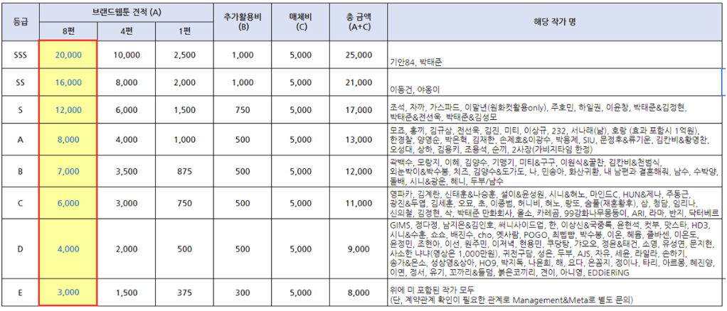
 |  |  |  |  | - | $4,800 | $28,800
Ep4 | US | $9,000 | $38,500 | $47,500 | Preferred | $52,500 | $100,000
 |  |  |  |  | - | $26,000 | $73,500
 |  |  |  |  | Canvas | $14,000 | $61,500
 | ID | $3,600 | $10,400 | $14,000 | Preferred | $4,500 | $18,500
 |  |  |  |  | - | $2,000 | $16,000
 | TH | $4,200 | $11,800 | $16,000 | Preferred | $4,500 | $20,500
 |  |  |  |  | - | $2,000 | $18,000
 | TW | $6,000 | $18,500 | $24,500 | Preferred | $7,500 | $32,000
 |  |  |  |  | - | $3,500 | $28,000
 | FR | $6,000 | $18,500 | $24,500 | Preferred | $12,000 | $36,500
 |  |  |  |  | - | $6,000 | $30,500
 | MX | $4,200 | $11,800 | $16,000 | Preferred | $4,800 | $20,800
 |  |  |  |  | - | $2,400 | $18,400

Package Price(Local Currency Based)

# of Episode | Country | BCP PKG |  | BCP PKG | Tier | Local Creator's Creation Fee | BWT PKG
 |  | Publication fee | DA/Offerwall Bundle
Ep8 | US | $15,000 | $55,000 | $70,000 | Preferred | $105,000 | $175,000
 |  |  |  |  | - | $52,000 | $122,000
 |  |  |  |  | Canvas | $28,000 | $98,000
 | ID | Rp96,000,000 | Rp256,000,000 | Rp352,000,000 | Preferred | Rp144,000,000 | Rp496,000,000
 |  |  |  |  | - | Rp64,000,000 | Rp416,000,000
 | TH | ฿245,000 | ฿595,000 | ฿840,000 | Preferred | ฿315,000 | ฿1,155,000
 |  |  |  |  | - | ฿140,000 | ฿980,000
 | TW | NT300,000 | NT750,000 | NT1,050,000 | Preferred | NT450,000 | NT1,500,000
 |  |  |  |  | - | NT210,000 | NT1,260,000
 | FR | €8,500 | €21,250 | €29,750 | Preferred | €20,400 | €50,150
 |  |  |  |  | - | €10,200 | €39,950
 | MX | $7,000 | $14,450 | $20,400 | Preferred | $9,600 | $33,600
 |  |  |  |  | - | $4,800 | $28,800
Ep4 | US | $9,000 | $38,500 | $47,500 | Preferred | $52,500 | $100,000
 |  |  |  |  | - | $26,000 | $73,500
 |  |  |  |  | Canvas | $14,000 | $61,500
 | ID | Rp57,600,000 | Rp166,400,000 | Rp224,000,000 | Preferred | Rp72,000,000 | Rp296,000,000
 |  |  |  |  | - | Rp32,000,000 | Rp256,000,000
 | TH | ฿147,000 | ฿413,000 | ฿560,000 | Preferred | ฿157,500 | ฿717,500
 |  |  |  |  | - | ฿70,000 | ฿630,000
 | TW | NT180,000 | NT555,000 | NT735,000 | Preferred | NT225,000 | NT960,000
 |  |  |  |  | - | NT210,000 | NT840,000
 | FR | €3,570 | €10,030 | €13,600 | Preferred | €10,200 | €31,025
 |  |  |  |  | - | €5,100 | €25,925
 | MX | $4,200 | $11,800 | $16,000 | Preferred | $4,800 | $20,800
 |  |  |  |  | - | $2,400 | $18,400

Package Price(KRW Based)

# of Episode | Country | BCP PKG |  | BCP PKG | Tier | Local Creator's Creation Fee | BWT PKG
 |  | Publication fee | DA/Offerwall Bundle
Ep8 | US | ₩21,800,000 | ₩79,800,000 | ₩101,600,000 | Preferred | ₩152,300,000 | ₩253,900,000
 |  |  |  |  | - | ₩75,400,000 | ₩177,000,000
 |  |  |  |  | Canvas | ₩40,600,000 | ₩142,200,000
 | ID | ₩8,700,000 | ₩23,200,000 | ₩31,900,000 | Preferred | ₩13,100,000 | ₩45,000,000
 |  |  |  |  | - | ₩5,800,000 | ₩37,700,000
 | TH | ₩10,200,000 | ₩24,700,000 | ₩34,900,000 | Preferred | ₩13,100,000 | ₩48,000,000
 |  |  |  |  | - | ₩5,800,000 | ₩40,700,000
 | TW | ₩14,500,000 | ₩36,300,000 | ₩50,800,000 | Preferred | ₩21,800,000 | ₩72,600,000
 |  |  |  |  | - | ₩10,200,000 | ₩61,000,000
 | FR | ₩14,500,000 | ₩36,300,000 | ₩50,800,000 | Preferred | ₩34,800,000 | ₩85,600,000
 |  |  |  |  | - | ₩17,400,000 | ₩68,200,000
 | MX | ₩10,200,000 | ₩24,700,000 | ₩34,900,000 | Preferred | ₩13,900,000 | ₩48,800,000
 |  |  |  |  | - | ₩7,000,000 | ₩41,900,000
Ep4 | US | ₩13,100,000 | ₩55,800,000 | ₩68,900,000 | Preferred | ₩76,100,000 | ₩145,000,000
 |  |  |  |  | - | ₩37,700,000 | ₩106,600,000
 |  |  |  |  | Canvas | ₩20,300,000 | ₩89,200,000
 | ID | ₩5,200,000 | ₩15,100,000 | ₩20,300,000 | Preferred | ₩6,500,000 | ₩26,800,000
 |  |  |  |  | - | ₩2,900,000 | ₩23,200,000
 | TH | ₩6,100,000 | ₩17,100,000 | ₩23,200,000 | Preferred | ₩6,500,000 | ₩29,700,000
 |  |  |  |  | - | ₩2,900,000 | ₩26,100,000
 | TW | ₩8,700,000 | ₩26,800,000 | ₩35,500,000 | Preferred | ₩10,900,000 | ₩46,400,000
 |  |  |  |  | - | ₩5,100,000 | ₩40,600,000
 | FR | ₩8,700,000 | ₩26,800,000 | ₩35,500,000 | Preferred | ₩17,400,000 | ₩52,900,000
 |  |  |  |  | - | ₩8,700,000 | ₩44,200,000
 | MX | ₩6,100,000 | ₩17,100,000 | ₩23,200,000 | Preferred | ₩7,000,000 | ₩30,200,000
 |  |  |  |  | - | ₩3,500,000 | ₩26,700,000

